상품제안서
카카오프렌즈 자가드타올 3p 세트 | 상품코드: F18832

 |  |  |  |  |  |  | 02-412-0044 | www.easy1.co.kr
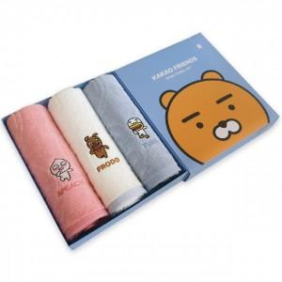 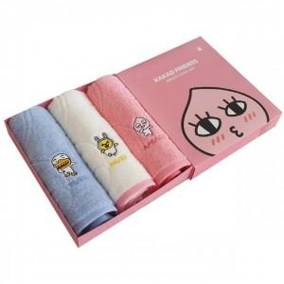

【상세/제작정보】

【인쇄/포장옵션】 | 자수 / 포장불가능

【공급단가】 | 수량 | 50~ | 100~ | 500~ | 1,000~ | 2,000~
*VAT별도 | 단가 | 14,300원 | 14,080원 | 13,750원 | 13,200원 | 12,650원

【상품 URL】 | https://dev.easy1.co.kr:443/src/goods_detail.php?gdno=18832

